総括表
令和7年度交差点交通量調査報告書
交差点名 |  |  |  | №7 川和町駅 【-】 |  |  |  |  | 調査年月日 |  |  | 2025-11-12 |  |  |  | 天候 | 晴れ 時々 曇り |  |  | 7
所在地 |  |  |  | 都筑区川和町３０３０ |  |  |  |  | 調査時間帯 |  |  | 7:00～19:00（12時間合計） |  |  |  |  |  |  |  | 川和町駅
 |  |  |  |  |  |  |  |  |  |  |  |  |  |  |  |  |  |  |  | -
 |  |  |  |  |  |  |  |  |  |  |  |  |  |  |  |  |  |  |  | 都筑区川和町３０３０
 |  |  |  |  |  |  |  |  |  |  |  |  |  |  |  |  |  |  |  | 2025-11-12
 |  |  |  |  |  |  |  |  |  |  |  |  |  |  |  |  |  |  |  | 晴れ 時々 曇り

川和町駅

出典：都筑区GIS版ガイドマップ

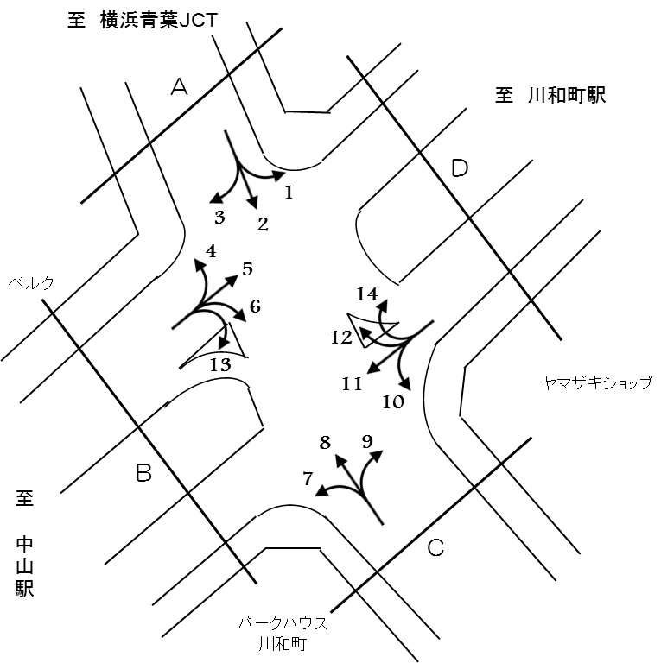

方向別交通量集計表
断面 | 方向 | 二輪車 | 乗用車 | バス | 小型 貨物車 | 大型 貨物車 | 大型計 | 小型計 | 合計 | 断面 | 方向 | 二輪車 | 乗用車 | バス | 小型 貨物車 | 大型 貨物車 | 大型計 | 小型計 | 合計
A | 1 | 36 | 608 | 13 | 204 | 47 | 60 | 812 | 872 | C | 7 | 53 | 672 | 7 | 142 | 95 | 102 | 814 | 916
 | 2 | 96 | 813 | 76 | 340 | 222 | 298 | 1,153 | 1,451 |  | 8 | 122 | 1,195 | 71 | 491 | 277 | 348 | 1,686 | 2,034
 | 3 | 92 | 742 | 21 | 269 | 123 | 144 | 1,011 | 1,155 |  | 9 | 63 | 662 | 10 | 167 | 161 | 171 | 829 | 1,000
 | 計 | 224 | 2,163 | 110 | 813 | 392 | 502 | 2,976 | 3,478 |  | 計 | 238 | 2,529 | 88 | 800 | 533 | 621 | 3,329 | 3,950
B | 4 | 75 | 982 | 21 | 240 | 51 | 72 | 1,222 | 1,294 | D | 10 | 25 | 378 | 5 | 103 | 62 | 67 | 481 | 548
 | 5 | 292 | 3,350 | 19 | 737 | 273 | 292 | 4,087 | 4,379 |  | 11 | 278 | 3,138 | 15 | 758 | 395 | 410 | 3,896 | 4,306
 | 6 | 38 | 508 | 7 | 85 | 58 | 65 | 593 | 658 |  | 12 | 30 | 569 | 5 | 194 | 49 | 54 | 763 | 817
 | 13 | 29 | 520 | 2 | 51 | 35 | 37 | 571 | 608 |  | 14 | 2 | 55 | 4 | 6 | 2 | 6 | 61 | 67
 | 計 | 434 | 5,360 | 49 | 1,113 | 417 | 466 | 6,473 | 6,939 |  | 計 | 335 | 4,140 | 29 | 1,061 | 508 | 537 | 5,201 | 5,738

変動図
 | 調査年月日 | 調 査 方 向 案 内 図
 | 2025-11-12
 | 調査時間
 | 7：00～19：00（12時間）
 | 調査地点
 | №7 川和町駅 【-】
 | 凡例
小型車
大型車混入率
大型車
 | 流入計Ａ（1+2+3） |  | 流入計Ａ（1+2+3） |  |  |  | 流出計Ａ（4+8+12） |  |  |  | 断面計Ａ
 |  |  |  | 小型車 | 大型車 | 大型車混入率 |  | 小型車 | 大型車 | 大型車混入率 |  | 小型車 | 大型車 | 大型車混入率
 |  |  | 7-8 | 269 | 33 | 10.9 | 7-8 | 224 | 30 | 11.8 | 7-8 | 493 | 63 | 11.3
 |  |  | 8-9 | 331 | 42 | 11.3 | 8-9 | 283 | 31 | 9.9 | 8-9 | 614 | 73 | 10.6
 |  |  | 9-10 | 233 | 58 | 19.9 | 9-10 | 269 | 46 | 14.6 | 9-10 | 502 | 104 | 17.2
 |  |  | 10-11 | 246 | 69 | 21.9 | 10-11 | 251 | 39 | 13.4 | 10-11 | 497 | 108 | 17.9
 |  |  | 11-12 | 207 | 46 | 18.2 | 11-12 | 259 | 66 | 20.3 | 11-12 | 466 | 112 | 19.4
 |  |  | 12-13 | 213 | 42 | 16.5 | 12-13 | 266 | 40 | 13.1 | 12-13 | 479 | 82 | 14.6
 |  |  | 13-14 | 253 | 45 | 15.1 | 13-14 | 280 | 50 | 15.2 | 13-14 | 533 | 95 | 15.1
 |  |  | 14-15 | 214 | 36 | 14.4 | 14-15 | 342 | 40 | 10.5 | 14-15 | 556 | 76 | 12.0
 |  |  | 15-16 | 261 | 35 | 11.8 | 15-16 | 365 | 45 | 11.0 | 15-16 | 626 | 80 | 11.3
 |  |  | 16-17 | 263 | 37 | 12.3 | 16-17 | 383 | 37 | 8.8 | 16-17 | 646 | 74 | 10.3
 |  |  | 17-18 | 242 | 29 | 10.7 | 17-18 | 371 | 31 | 7.7 | 17-18 | 613 | 60 | 8.9
 |  |  | 18-19 | 244 | 30 | 10.9 | 18-19 | 378 | 19 | 4.8 | 18-19 | 622 | 49 | 7.3
 | 流出計Ａ（4+8+12）

 | 断面計Ａ

自 動 車 交 通 量 時 間 変 動 図
 | 流入計Ｂ（4+5+6+13） |  | 流入計Ｂ（4+5+6+13） |  |  |  | 流出計Ｂ（3+7+11+13） |  |  |  | 断面計Ｂ
 |  |  |  | 小型車 | 大型車 | 大型車混入率 |  | 小型車 | 大型車 | 大型車混入率 |  | 小型車 | 大型車 | 大型車混入率
 |  |  | 7-8 | 520 | 53 | 9.2 | 7-8 | 332 | 53 | 13.8 | 7-8 | 852 | 106 | 11.1
 |  |  | 8-9 | 592 | 61 | 9.3 | 8-9 | 416 | 63 | 13.2 | 8-9 | 1008 | 124 | 11.0
 |  |  | 9-10 | 486 | 89 | 15.5 | 9-10 | 362 | 79 | 17.9 | 9-10 | 848 | 168 | 16.5
 |  |  | 10-11 | 477 | 37 | 7.2 | 10-11 | 471 | 72 | 13.3 | 10-11 | 948 | 109 | 10.3
 |  |  | 11-12 | 613 | 28 | 4.4 | 11-12 | 471 | 66 | 12.3 | 11-12 | 1084 | 94 | 8.0
 |  |  | 12-13 | 518 | 39 | 7.0 | 12-13 | 524 | 56 | 9.7 | 12-13 | 1042 | 95 | 8.4
 |  |  | 13-14 | 487 | 40 | 7.6 | 13-14 | 548 | 78 | 12.5 | 13-14 | 1035 | 118 | 10.2
 |  |  | 14-15 | 501 | 42 | 7.7 | 14-15 | 459 | 58 | 11.2 | 14-15 | 960 | 100 | 9.4
 |  |  | 15-16 | 507 | 34 | 6.3 | 15-16 | 531 | 60 | 10.2 | 15-16 | 1038 | 94 | 8.3
 |  |  | 16-17 | 598 | 25 | 4.0 | 16-17 | 691 | 46 | 6.2 | 16-17 | 1289 | 71 | 5.2
 |  |  | 17-18 | 639 | 12 | 1.8 | 17-18 | 786 | 41 | 5.0 | 17-18 | 1425 | 53 | 3.6
 |  |  | 18-19 | 535 | 6 | 1.1 | 18-19 | 701 | 21 | 2.9 | 18-19 | 1236 | 27 | 2.1
 | 流出計Ｂ（3+7+11+13）

 | 断面計Ｂ

自 動 車 交 通 量 時 間 変 動 図
 | 流入計Ｃ（7+8+9） |  | 流入計Ｃ（7+8+9） |  |  |  | 流出計Ｃ（2+6+10） |  |  |  | 断面計Ｃ
 |  |  |  | 小型車 | 大型車 | 大型車混入率 |  | 小型車 | 大型車 | 大型車混入率 |  | 小型車 | 大型車 | 大型車混入率
 |  |  | 7-8 | 201 | 38 | 15.9 | 7-8 | 133 | 24 | 15.3 | 7-8 | 334 | 62 | 15.7
 |  |  | 8-9 | 264 | 44 | 14.3 | 8-9 | 206 | 35 | 14.5 | 8-9 | 470 | 79 | 14.4
 |  |  | 9-10 | 259 | 67 | 20.6 | 9-10 | 188 | 49 | 20.7 | 9-10 | 447 | 116 | 20.6
 |  |  | 10-11 | 208 | 57 | 21.5 | 10-11 | 177 | 67 | 27.5 | 10-11 | 385 | 124 | 24.4
 |  |  | 11-12 | 223 | 89 | 28.5 | 11-12 | 184 | 39 | 17.5 | 11-12 | 407 | 128 | 23.9
 |  |  | 12-13 | 226 | 57 | 20.1 | 12-13 | 181 | 36 | 16.6 | 12-13 | 407 | 93 | 18.6
 |  |  | 13-14 | 270 | 60 | 18.2 | 13-14 | 187 | 39 | 17.3 | 13-14 | 457 | 99 | 17.8
 |  |  | 14-15 | 294 | 58 | 16.5 | 14-15 | 174 | 40 | 18.7 | 14-15 | 468 | 98 | 17.3
 |  |  | 15-16 | 293 | 50 | 14.6 | 15-16 | 207 | 35 | 14.5 | 15-16 | 500 | 85 | 14.5
 |  |  | 16-17 | 336 | 42 | 11.1 | 16-17 | 229 | 25 | 9.8 | 16-17 | 565 | 67 | 10.6
 |  |  | 17-18 | 379 | 37 | 8.9 | 17-18 | 193 | 19 | 9.0 | 17-18 | 572 | 56 | 8.9
 |  |  | 18-19 | 376 | 22 | 5.5 | 18-19 | 168 | 22 | 11.6 | 18-19 | 544 | 44 | 7.5
 | 流出計Ｃ（2+6+10）

 | 断面計Ｃ

自 動 車 交 通 量 時 間 変 動 図
 | 流入計Ｄ（10+11+12+14） |  | 流入計Ｄ（10+11+12+14） |  |  |  | 流出計Ｄ（1+5+9+14） |  |  |  | 断面計Ｄ
 |  |  |  | 小型車 | 大型車 | 大型車混入率 |  | 小型車 | 大型車 | 大型車混入率 |  | 小型車 | 大型車 | 大型車混入率
 |  |  | 7-8 | 290 | 36 | 11.0 | 7-8 | 591 | 53 | 8.2 | 7-8 | 881 | 89 | 9.2
 |  |  | 8-9 | 395 | 46 | 10.4 | 8-9 | 677 | 64 | 8.6 | 8-9 | 1072 | 110 | 9.3
 |  |  | 9-10 | 336 | 46 | 12.0 | 9-10 | 495 | 86 | 14.8 | 9-10 | 831 | 132 | 13.7
 |  |  | 10-11 | 399 | 59 | 12.9 | 10-11 | 431 | 44 | 9.3 | 10-11 | 830 | 103 | 11.0
 |  |  | 11-12 | 376 | 49 | 11.5 | 11-12 | 505 | 41 | 7.5 | 11-12 | 881 | 90 | 9.3
 |  |  | 12-13 | 414 | 37 | 8.2 | 12-13 | 400 | 43 | 9.7 | 12-13 | 814 | 80 | 8.9
 |  |  | 13-14 | 405 | 71 | 14.9 | 13-14 | 400 | 49 | 10.9 | 13-14 | 805 | 120 | 13.0
 |  |  | 14-15 | 359 | 53 | 12.9 | 14-15 | 393 | 51 | 11.5 | 14-15 | 752 | 104 | 12.1
 |  |  | 15-16 | 460 | 56 | 10.9 | 15-16 | 418 | 35 | 7.7 | 15-16 | 878 | 91 | 9.4
 |  |  | 16-17 | 592 | 42 | 6.6 | 16-17 | 486 | 38 | 7.3 | 16-17 | 1078 | 80 | 6.9
 |  |  | 17-18 | 616 | 29 | 4.5 | 17-18 | 526 | 16 | 3.0 | 17-18 | 1142 | 45 | 3.8
 |  |  | 18-19 | 559 | 13 | 2.3 | 18-19 | 467 | 9 | 1.9 | 18-19 | 1026 | 22 | 2.1
 | 流出計Ｄ（1+5+9+14）

 | 断面計Ｄ

自 動 車 交 通 量 時 間 変 動 図

